КАСАФЛЕКС
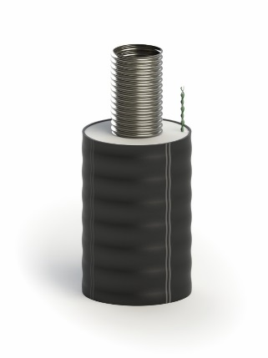
 | ООО "ТК ФЛЕКС"
 | Тел.: +7 495 646-16-56
 | www.tk-flex.ru
 | info@tk-flex.ru

 | Внимание! Возможны дополнительные скидки до 25% и дополнительные условия. Для точного расчета позвоните или отправьте заявку в отдел продаж.
 | Цены на трубопроводы КАСАФЛЕКС и комплектующие
 | от 01.04.2026г.
 | (параметры эксплуатации: 1,6 МПа; 160 ºС)

№ | Товар | Кол-во | Цена (без НДС), руб | Цена (с НДС), руб.
 | Трубопровод
1 | Труба КАСАФЛЕКС 163/225 1,6 МПа 160°С СОДК | м. | 28,132.00 | 34,321.04
2 | Труба КАСАФЛЕКС 143/200 1,6 МПа 160°С СОДК | м. | 23,918.00 | 29,179.96
3 | Труба КАСАФЛЕКС 109/160 1,6 МПа 160°С СОДК | м. | 17,074.00 | 20,830.28
4 | Труба КАСАФЛЕКС 86/145 1,6 МПа 160°С СОДК | м. | 14,540.00 | 17,738.80
5 | Труба КАСАФЛЕКС 66/125 1,6 МПа 160°С СОДК | м. | 9,063.00 | 11,056.86
6 | Труба КАСАФЛЕКС 55/110 1,6 МПа 160°С СОДК | м. | 6,287.00 | 7,670.14
 | Фитинг
7 | Фитинг КАСАФЛЕКС под сварку 163 комплект КТЗ Белтрубпласт | шт. | 88,085.00 | 107,463.70
8 | Фитинг КАСАФЛЕКС под сварку 143 комплект КТЗ Белтрубпласт | шт. | 67,706.00 | 82,601.32
9 | Фитинг КАСАФЛЕКС под сварку 109 КТЗ Белтрубпласт | шт. | 43,743.00 | 53,366.46
10 | Фитинг КАСАФЛЕКС под сварку 86 КТЗ Белтрубпласт | шт. | 32,993.00 | 40,251.46
11 | Фитинг КАСАФЛЕКС под сварку 66 КТЗ Белтрубпласт | шт. | 22,407.00 | 27,336.54
12 | Фитинг КАСАФЛЕКС под сварку 55 КТЗ Белтрубпласт | шт. | 19,386.00 | 23,650.92
 | Концевая изоляция для Д 55/110 ÷ 109/160
13 | Комплект концевой изоляции CSF 110-160 | шт. | 4,490.00 | 5,477.80
 | Уплотнитель стеновой
14 | Уплотнитель стеновой 225 | шт. | 1,813.00 | 2,211.86
15 | Уплотнитель стеновой 200 | шт. | 1,643.00 | 2,004.46
16 | Уплотнитель стеновой 160 | шт. | 1,526.00 | 1,861.72
17 | Уплотнитель стеновой 145 | шт. | 1,348.00 | 1,644.56
18 | Уплотнитель стеновой 125 | шт. | 1,199.00 | 1,462.78
19 | Уплотнитель стеновой 110 | шт. | 1,177.00 | 1,435.94
 | Комплект для изоляции стыка
20 | Комплект для изоляции стыка 225х225 L=900 | шт. | 12,567.00 | 15,331.74
21 | Комплект для изоляции стыка 200х200 L=900 | шт. | 11,552.00 | 14,093.44
22 | Комплект для изоляции стыка 160х160 L=900 | шт. | 9,522.00 | 11,616.84
23 | Комплект для изоляции стыка 145х145 L=800 | шт. | 8,582.00 | 10,470.04
24 | Комплект для изоляции стыка 125х125 L=800 | шт. | 8,209.00 | 10,014.98
25 | Комплект для изоляции стыка 110х110 L=800 | шт. | 7,464.00 | 9,106.08
 | Комплект для изоляции тройника
26 | Компл. для изоляции тройника 225/160-225/160-225/160 | шт. | 88,435.00 | 107,890.70
27 | Компл. для изоляции тройника 160/90-160/63-160/90 | шт. | 70,029.00 | 85,435.38
28 | Компл. для изоляции тройника 110/63-110/63-110/63 | шт. | 52,577.00 | 64,143.94
 | Пена для изоляции
29 | Система компонентов КЗС 273/450 | шт. | 11,282.00 | 13,764.04
30 | Система компонентов КЗС 219/315 | шт. | 4,107.00 | 5,010.54
31 | Система компонентов КЗС 089/180 | шт. | 2,391.00 | 2,917.02
 | Лента сигнальная
32 | Лента сигнальная детекционная "Тепло" | м. | 78.00 | 95.16
33 | Лента сигнальная "Тепло" | м. | 69.00 | 84.18
 | Кольцо графитовое уплотнительное
34 | Кольцо графитовое уплотнительное DN 163 | шт. | 11,069.00 | 13,504.18
35 | Кольцо графитовое уплотнительное DN 143 | шт. | 10,915.00 | 13,316.30
36 | Кольцо графитовое уплотнительное DN 109 | шт. | 10,303.00 | 12,569.66
37 | Кольцо графитовое уплотнительное DN 86 | шт. | 8,100.00 | 9,882.00
38 | Кольцо графитовое уплотнительное DN 66 | шт. | 4,976.00 | 6,070.72
39 | Кольцо графитовое уплотнительное DN 55 | шт. | 3,948.00 | 4,816.56
 | Рем. комплект изоляции
40 | Лента термоусаживаемая WPC65M-17x100-RL | шт. | 3,216.00 | 3,923.52
41 | Пластины замковые | шт. | 331.00 | 403.82

ИЗОПРОФЛЕКС-115А_1,6
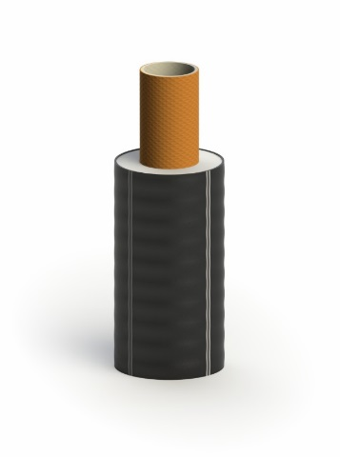
 | ООО "ТК ФЛЕКС"
 | Тел.: +7 495 646-16-56
 | www.tk-flex.ru
 | info@tk-flex.ru

 | Внимание! Возможны дополнительные скидки до 25% и дополнительные условия. Для точного расчета позвоните или отправьте заявку в отдел продаж.
 | Цены на трубопроводы ИЗОПРОФЛЕКС-115А/1,6 и комплектующие
 | от 01.04.2026г.
 | (параметры эксплуатации: 1,6 МПа; 115 ºС)

№ | Товар | Кол-во | Цена (без НДС), руб | Цена (с НДС), руб.
 | Трубопровод
1 | Труба Изопрофлекс-115А/1,6 160/225 Р 1,6 МПа | м. | 36,749.00 | 44,833.78
2 | Труба Изопрофлекс-115А/1,6 140/200 Р 1,6 МПа | м. | 29,444.00 | 35,921.68
3 | Труба Изопрофлекс-115А/1,6 125/180 Р 1,6 МПа | м. | 25,347.00 | 30,923.34
4 | Труба Изопрофлекс-115А/1,6 110/160 Р 1,6 МПа | м. | 19,762.00 | 24,109.64
5 | Труба Изопрофлекс-115А/1,6 90/145 Р 1,6 МПа | м. | 15,921.00 | 19,423.62
6 | Труба Изопрофлекс-115А/1,6 75/125 Р 1,6 МПа | м. | 12,691.00 | 15,483.02
7 | Труба Изопрофлекс-115А/1,6 63/110 Р 1,6 МПа | м. | 9,117.00 | 11,122.74
8 | Труба Изопрофлекс-115А/1,6 50/100 Р 1,6 МПа | м. | 7,288.00 | 8,891.36
 | Фитинг**
9 | Фитинг обжимной под сварку 160 КТЗ Белтрубпласт | шт. | 54,294.00 | 66,238.68
10 | Фитинг обжимной под сварку 140 КТЗ Белтрубпласт | шт. | 38,609.00 | 47,102.98
11 | Фитинг обжимной под сварку 125 КТЗ Белтрубпласт | шт. | 32,454.00 | 39,593.88
12 | Фитинг обжимной под сварку 110 КТЗ Белтрубпласт | шт. | 27,885.00 | 34,019.70
13 | Фитинг обжимной под сварку 90 КТЗ Белтрубпласт | шт. | 23,352.00 | 28,489.44
14 | Фитинг обжимной под сварку 75 КТЗ Белтрубпласт | шт. | 18,229.00 | 22,239.38
15 | Фитинг обжимной под сварку 63 КТЗ Белтрубпласт | шт. | 14,737.00 | 17,979.14
16 | Фитинг обжимной под сварку 50 КТЗ Белтрубпласт | шт. | 12,356.00 | 15,074.32
 | Предохранитель концевой
17 | Предохранитель концевой ТЗИ 250 160/200, 160/225 | шт. | 5,568.00 | 6,792.96
18 | Предохранитель концевой ТЗИ 225 110/145, 110/160, 125/160, 125/180, 140/180, 140/200 | шт. | 4,457.00 | 5,437.54
19 | Предохранитель концевой ТЗИ 180 110/145, 110/160, 125/160, 125/180 | шт. | 4,457.00 | 5,437.54
20 | Предохранитель концевой ТЗИ 140 75/110, 75/125, 90/125, 90/145 | шт. | 2,884.00 | 3,518.48
21 | Предохранитель концевой ТЗИ 110 50/90, 50/100, 63/100, 63/110 | шт. | 2,884.00 | 3,518.48
 | Уплотнитель стеновой
22 | Уплотнитель стеновой 225 | шт. | 1,813.00 | 2,211.86
23 | Уплотнитель стеновой 200 | шт. | 1,643.00 | 2,004.46
24 | Уплотнитель стеновой 180 | шт. | 1,643.00 | 2,004.46
25 | Уплотнитель стеновой 160 | шт. | 1,526.00 | 1,861.72
26 | Уплотнитель стеновой 145 | шт. | 1,348.00 | 1,644.56
27 | Уплотнитель стеновой 125 | шт. | 1,199.00 | 1,462.78
28 | Уплотнитель стеновой 110 | шт. | 1,177.00 | 1,435.94
29 | Уплотнитель стеновой 100 | шт. | 1,145.00 | 1,396.90
 | Муфта*
30 | Муфта обжимная 160 нерж. без гильз КТЗ Белтрубпласт | шт. | 284,828.00 | 347,490.16
31 | Муфта обжимная 140 нерж. без гильз КТЗ Белтрубпласт | шт. | 206,782.00 | 252,274.04
32 | Муфта обжимная 125 нерж. без гильз КТЗ Белтрубпласт | шт. | 160,142.00 | 195,373.24
33 | Муфта обжимная 110 нерж. без гильз КТЗ Белтрубпласт | шт. | 122,028.00 | 148,874.16
34 | Муфта обжимная 90 нерж. без гильз КТЗ Белтрубпласт | шт. | 93,340.00 | 113,874.80
35 | Муфта обжимная 75 нерж. без гильз КТЗ Белтрубпласт | шт. | 54,026.00 | 65,911.72
36 | Муфта обжимная 63 нерж. без гильз КТЗ Белтрубпласт | шт. | 36,409.00 | 44,418.98
37 | Муфта обжимная 50 нерж. без гильз КТЗ Белтрубпласт | шт. | 34,275.00 | 41,815.50
 | Тройник*
38 | Тройник обжимной 160 нерж. без гильз КТЗ Белтрубпласт | шт. | 589,183.00 | 718,803.26
39 | Тройник обжимной 140 нерж. без гильз КТЗ Белтрубпласт | шт. | 393,192.00 | 479,694.24
40 | Тройник обжимной 125 нерж. без гильз КТЗ Белтрубпласт | шт. | 297,400.00 | 362,828.00
41 | Тройник обжимной 110 нерж. без гильз КТЗ Белтрубпласт | шт. | 234,316.00 | 285,865.52
42 | Тройник обжимной 90 нерж. без гильз КТЗ Белтрубпласт | шт. | 189,340.00 | 230,994.80
43 | Тройник обжимной 75 нерж. без гильз КТЗ Белтрубпласт | шт. | 127,847.00 | 155,973.34
44 | Тройник обжимной 63 нерж. без гильз КТЗ Белтрубпласт | шт. | 79,265.00 | 96,703.30
...

ИЗОПРОФЛЕКС-115А
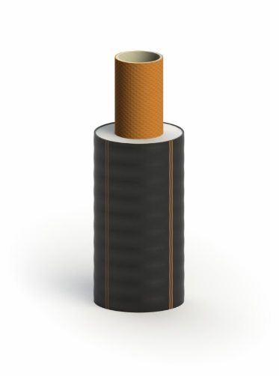
 | ООО "ТК ФЛЕКС"
 | Тел.: +7 495 646-16-56
 | www.tk-flex.ru
 | info@tk-flex.ru

 | Внимание! Возможны дополнительные скидки до 25% и дополнительные условия. Для точного расчета позвоните или отправьте заявку в отдел продаж.
 | Цены на трубопроводы ИЗОПРОФЛЕКС-115А и комплектующие
 | от 01.04.2026г.
 | (параметры эксплуатации: 1,0 МПа; 115 ºС)

№ | Товар | Кол-во | Цена (без НДС), руб | Цена (с НДС), руб.
 | Трубопровод
1 | Труба Изопрофлекс-115А 160/225 Р 1,0 МПа | м. | 31,986.00 | 39,022.92
2 | Труба Изопрофлекс-115А 140/200 Р 1,0 МПа | м. | 26,572.00 | 32,417.84
3 | Труба Изопрофлекс-115А 125/180 Р 1,0 МПа | м. | 22,428.00 | 27,362.16
4 | Труба Изопрофлекс-115А 110/160 Р 1,0 МПа | м. | 18,144.00 | 22,135.68
5 | Труба Изопрофлекс-115А 90/145 Р 1,0 МПа | м. | 14,507.00 | 17,698.54
6 | Труба Изопрофлекс-115А 75/125 Р 1,0 МПа | м. | 11,279.00 | 13,760.38
7 | Труба Изопрофлекс-115А 63/110 Р 1,0 МПа | м. | 8,608.00 | 10,501.76
8 | Труба Изопрофлекс-115А 50/100 Р 1,0 МПа | м. | 6,474.00 | 7,898.28
...

ИЗОПРОФЛЕКС-95А и -95А Плюс
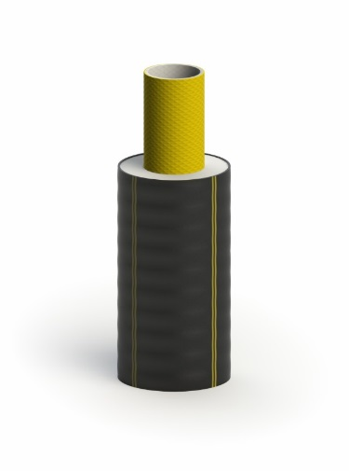
 | ООО "ТК ФЛЕКС"
 | Тел.: +7 495 646-16-56
 | www.tk-flex.ru
 | info@tk-flex.ru

 | Внимание! Возможны дополнительные скидки до 25% и дополнительные условия. Для точного расчета позвоните или отправьте заявку в отдел продаж.
 | Цены на трубопроводы и комплектующие:
 | ИЗОПРОФЛЕКС-95А и ИЗОПРОФЛЕКС-95А ПЛЮС
 | от 01.04.2026г.
 | (параметры эксплуатации: 1,0 МПа; 95 ºС)

№ | Товар | Кол-во | Цена (без НДС), руб | Цена (с НДС), руб.
 | Трубопровод
1 | Труба Изопрофлекс-А 160/200 Р 1,0 МПа | м. | 25,065.00 | 30,579.30
2 | Труба Изопрофлекс-А 140/180 Р 1,0 МПа | м. | 20,761.00 | 25,328.42
3 | Труба Изопрофлекс-А 125/160 Р 1,0 МПа | м. | 17,554.00 | 21,415.88
4 | Труба Изопрофлекс-А 110/145 Р 1,0 МПа | м. | 14,250.00 | 17,385.00
5 | Труба Изопрофлекс-А 90/125 Р 1,0 МПа | м. | 10,740.00 | 13,102.80
6 | Труба Изопрофлекс-А 75/110 Р 1,0 МПа | м. | 8,830.00 | 10,772.60
7 | Труба Изопрофлекс-А 63/100 Р 1,0 МПа | м. | 6,728.00 | 8,208.16
...

ИЗОПРОФЛЕКС-75А
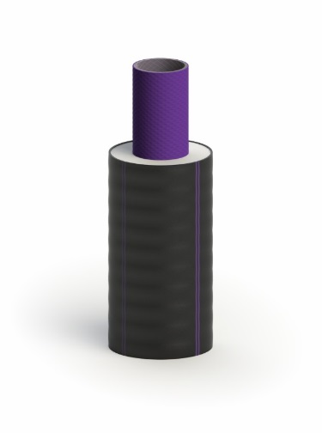
 | ООО "ТК ФЛЕКС"
 | Тел.: +7 495 646-16-56
 | www.tk-flex.ru
 | info@tk-flex.ru

 | Внимание! Возможны дополнительные скидки до 25% и дополнительные условия. Для точного расчета позвоните или отправьте заявку в отдел продаж.
 | Цены на трубопроводы ИЗОПРОФЛЕКС-75А и комплектующие
 | от 01.04.2026г.
 | (параметры эксплуатации: 1,0 МПа; 75 ºС)

№ | Товар | Кол-во | Цена (без НДС), руб | Цена (с НДС), руб.
 | Трубопровод
1 | Труба Изопрофлекс-75А 160/200 Р 1,0 МПа | м. | 21,431.00 | 26,145.82
2 | Труба Изопрофлекс-75А 140/180 Р 1,0 МПа | м. | 17,596.00 | 21,467.12
3 | Труба Изопрофлекс-75А 125/160 Р 1,0 МПа | м. | 14,313.00 | 17,461.86
4 | Труба Изопрофлекс-75А 110/145 Р 1,0 МПа | м. | 12,329.00 | 15,041.38
5 | Труба Изопрофлекс-75А 90/125 Р 1,0 МПа | м. | 8,928.00 | 10,892.16
6 | Труба Изопрофлекс-75А 75/110 Р 1,0 МПа | м. | 6,999.00 | 8,538.78
7 | Труба Изопрофлекс-75А 63/100 Р 1,0 МПа | м. | 5,528.00 | 6,744.16
...

ИЗОПРОФЛЕКС, Тандем, Квадрига
 | ООО "ТК ФЛЕКС"
 | Тел.: +7 495 646-16-56
 | www.tk-flex.ru
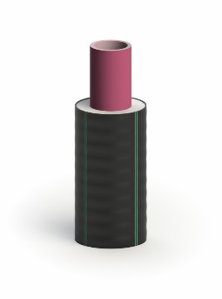
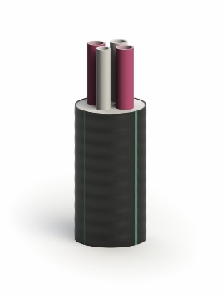
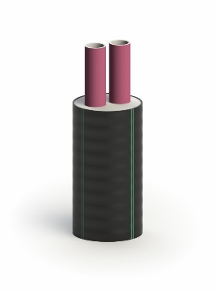
 | info@tk-flex.ru

 | Внимание! Возможны дополнительные скидки до 25% и дополнительные условия. Для точного расчета позвоните или отправьте заявку в отдел продаж.
 | Цены на трубопроводы и комплектующие:
 | ИЗОПРОФЛЕКС, ИЗОПРОФЛЕКС-Тандем, ИЗОПРОФЛЕКС-Квадрига
 | от 01.04.2026г.
 | (параметры эксплуатации: 0,6 МПа; 95 ºС)

№ | Товар | Кол-во | Цена (без НДС), руб | Цена (с НДС), руб.
 | Трубопровод (одна труба в оболочке)
1 | Труба Изопрофлекс 110/160 Р 0,6 МПа | м. | 8,673.00 | 10,581.06
2 | Труба Изопрофлекс 90/140 Р 0,6 МПа | м. | 6,509.00 | 7,940.98
3 | Труба Изопрофлекс 75/125 Р 0,6 МПа | м. | 4,978.00 | 6,073.16
4 | Труба Изопрофлекс 63/110 Р 0,6 МПа | м. | 3,872.00 | 4,723.84
5 | Труба Изопрофлекс 50/90 Р 0,6 МПа | м. | 2,995.00 | 3,653.90
6 | Труба Изопрофлекс 40/75 Р 0,6 МПа | м. | 2,053.00 | 2,504.66
7 | Труба Изопрофлекс 32/75 Плюс Р 0,6 МПа | м. | 1,623.00 | 1,980.06
...

ИЗОПРОФЛЕКС Арктик
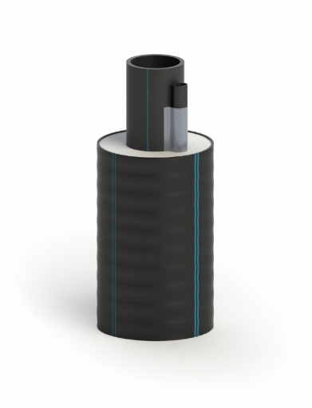
 | ООО "ТК ФЛЕКС"
 | Тел.: +7 495 646-16-56
 | www.tk-flex.ru
 | info@tk-flex.ru

 | Внимание! Возможны дополнительные скидки до 25% и дополнительные условия. Для точного расчета позвоните или отправьте заявку в отдел продаж.
 | Цены на трубопроводы ИЗОПРОФЛЕКС АРКТИК-У и комплектующие
 | от 01.04.2026г.
 | (холодное водоснабжение и водоотведение)

№ | Товар | Кол-во | Цена (без НДС), руб | Цена (с НДС), руб.
 | Трубопровод
1 | Труба ИЗОПРОФЛЕКС АРКТИК-У 1,0 МПа 110/200 питьевая | м. | 8,944.00 | 10,911.68
2 | Труба ИЗОПРОФЛЕКС АРКТИК-У 1,0 МПа 90/180 питьевая | м. | 6,908.00 | 8,427.76
3 | Труба ИЗОПРОФЛЕКС АРКТИК-У 1,0 МПа 75/145 питьевая | м. | 4,962.00 | 6,053.64
4 | Труба ИЗОПРОФЛЕКС АРКТИК-У 1,0 МПа 63/125 питьевая | м. | 3,612.00 | 4,406.64
5 | Труба ИЗОПРОФЛЕКС АРКТИК-У 1,0 МПа 50/110 питьевая | м. | 2,765.00 | 3,373.30
6 | Труба ИЗОПРОФЛЕКС АРКТИК-У 1,0 МПа 40/90 питьевая | м. | 2,218.00 | 2,705.96
7 | Труба ИЗОПРОФЛЕКС АРКТИК-У 1,0 МПа 32/90 питьевая | м. | 2,104.00 | 2,566.88
8 | Труба ИЗОПРОФЛЕКС АРКТИК-У 1,0 МПа 25/90 питьевая | м. | 1,905.00 | 2,324.10
...

